전사
단일 타겟을 중심으로 작은 범위에 폭발을 일으켜 데미지를 입힌다.
캐릭터 중심으로 시전되는 광역 장판형 스킬(디버프 스턴)
스킬명 (예시) | 스킬 형태 | 스킬 설명 이미지 및 설명 | 시전 이펙트 프리팹 이름 | 타격 이펙트 프리팹 이름 | 투사체 이펙트 프리팹 이름
폭발검 | 근거리 작은 범위기 | 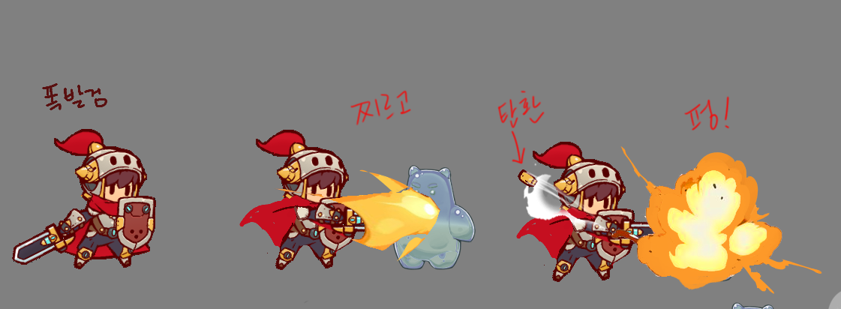 | Knight_Skill_A_Attacker | Knight_Skill_A_Hit
스팀쉴드 | 광역 CC기 (스턴) |  | Knight_Skill_B_Attacker
검을 휘둘러 검기를 방출하여 원거리 투사체로 적에게 데미지를 입힌다.
검기 출력 | 원거리 단일 타격기 | 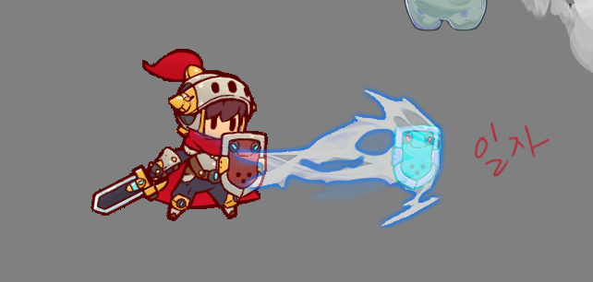 | Knight_Skill_C_Attacker | Knight_Skill_C_Hit | Knight_Skill_C_Trail
방패에 기운을 모아 데미지를 반사( OR 흡수) 하는 방어막을 생성한다.
데미지 반사 방어막 | 유틸기(정확한 스킬 메커니즘 미정) | 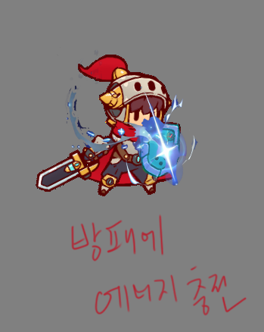
일정 범위내 거대한 검을 소환하여 지면으로 타격하여 타겟들에게 데미지를 입힌다.
기가 임팩트 | 광역기 (궁극기)

궁수
단일 타겟에게 에너지를 응축시킨 화살로 강력한 한방을 쏜다.
단일 타겟에게 (기본3방) 화살로 공격한다.
스킬명 (예시) | 스킬 형태 | 스킬 설명 이미지 및 설명 | 시전 이펙트 프리팹 이름 | 타격 이펙트 프리팹 이름 | 투사체 이펙트 프리팹 이름 | 광역기 프리팹 이름
에너지샷 | 원거리 단일 타격기 | 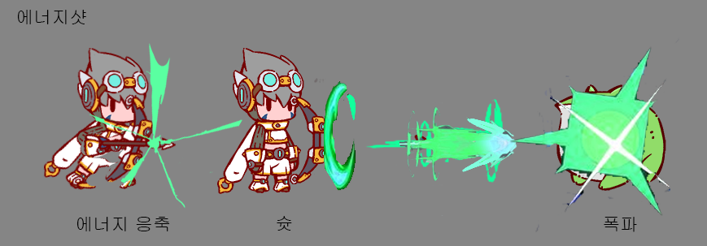 | Archer_Skill_A_Attacker | Archer_Skill_A_Hit | Archer_Skill_A_Trail
일점사격 | 원거리 단일 연속기 |  | Archer_Skill_B_Attacker | Archer_Skill_B_Hit | Archer_Skill_B_Trail
에너지를 방출하여 공속 증가 버프를 얻는다.
신속사격 | 공속 증가 버프 (유틸기)
타겟을 중심으로 일정 범위 내 하늘에서 떨어지는 화살로 공격한다.
화살비 | 광역기 (AOE) | 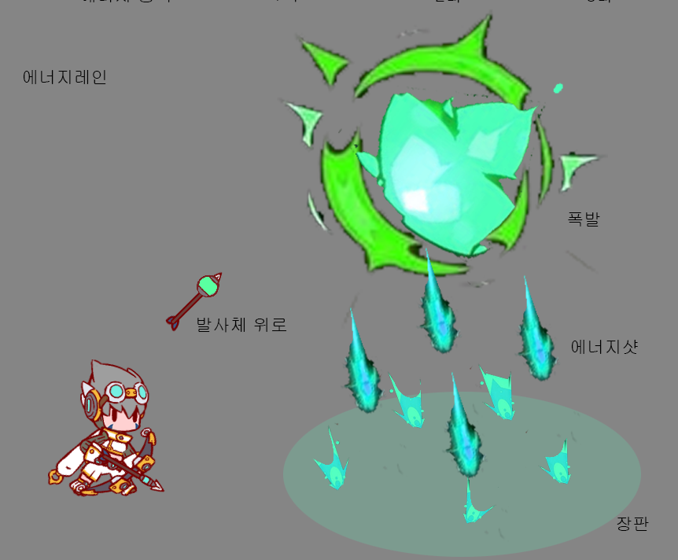 | Archer_Skill_C_Attacker | Archer_Skill_C_Hit |  | Archer_Skill_C_AOE
일정 시간 지속되는 공격 보조 소환물(터렛)을 설치한다.
터렛 설치 | 설치기 궁극기)

도적
단일 타겟에게 쿠나이를 투척하여 데미지를 준다.
단일 타겟에게 강력한 타격을 입힌다. (디버프 미정)
스킬명 (예시) | 스킬 형태 | 스킬 설명 이미지 및 설명 | 시전 이펙트 프리팹 이름 | 타격 이펙트 프리팹 이름 | 투사체 이펙트 프리팹 이름 | 광역기 프리팹 이름
쿠나이 투척 | 원거리 단일 타격기 |  | Rogue_Skill_D_Attacker | Rogue_Skill_D_Hit | Rogue_Skill_D_Trail
스카프 블레이드 | 근거리 단일 타격기 |  | Rogue_Skill_A_Attacker | Rogue_Skill_A_Hit
적 후방으로 순간 이동 후 강력한 데미지를 입힌다.
암살 | 근거리 단일 타격기(유틸기)
캐릭터를 중심으로 일정 영역안에 적들에게 빠르게 타격한다.
블레이드 댄스 | 광역기 (AOE) | 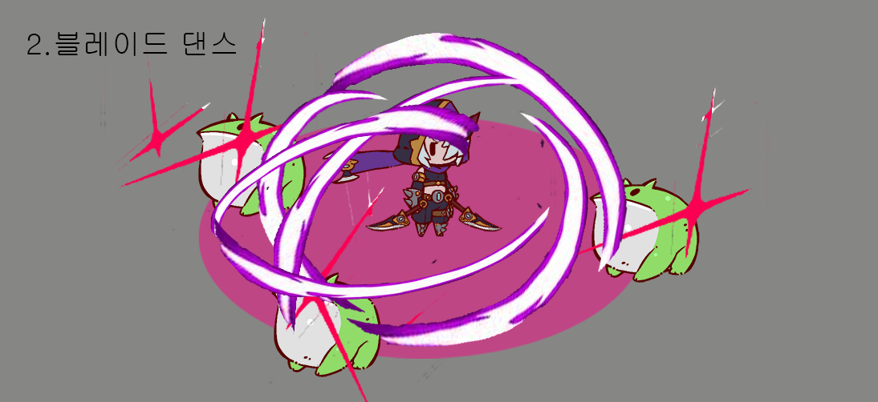 | Rogue_Skill_B_Attacker | Rogue_Skill_B_Hit
단일 타겟에게 연타로 빠르게 데미지를 입힌다.
연타 | 근접 단일 연속기

마법사
원거리 투사체로 단일 타겟에게 파이어 볼로 데미지를 입힌다.
일정 범위 내의 단일 적들에게 원거리 투사체로 데미지를 입힌다.
스킬명 (예시) | 스킬 형태 | 스킬 설명 이미지 및 설명 | 시전 이펙트 프리팹 이름 | 타격 이펙트 프리팹 이름 | 투사체 이펙트 프리팹 이름 | 광역기 프리팹 이름
파이어 볼 | 원거리 단일 타격기 |  | Wizard_Skill_A_Attacker | Wizard_Skill_A_Hit | Wizard_Skill_A_Trail
도깨비 떼 | 광역 원거리 단일 타격기 |  |  | Wizard_Skill_E_Hit | Wizard_Skill_E_Trail
자신의 체력을 마나를 소모하여 일정량 회복한다.
도깨비의 치유 | 유틸기 (힐) | 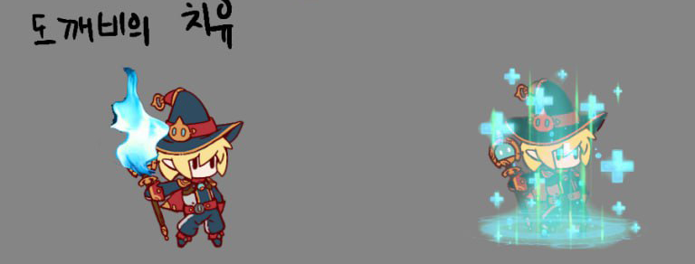 | Wizard_Skill_B_Attacker
타겟을 중심으로 일정 범위 내의 적에게 큰 유성을 떨어트려 데미지를 입힌다.
유성 | 광역기(AOE)
일정 시간동안 데미지를 흡수하는 방어막을 생성한다.
도깨비의 갑옷 | 유틸기 (피격 데미지 감소 쉴드/궁극기) | 